Sheet1
进口商 | 使用状态 | bond状态 | POA授权 | bond渠道 | 法人类型 | 法人性别 | 出生年月 | 备注 | 一、进口商购买情况 1.目前已经新购买下来并做好授权的进口商有43套，（其中23套与精准家做好授权，38套与02B家做好授权，11套与赛因家做好授权，8套与GGT做好授权），给空派3套，NEXSPHERE正清储备1套，共计47套 2.目前刘超家正在购买的bond有4套，赛因家正在购买的bond有4套，赛因家提升额度1套，共计9套 4.目前公司注册完成但是还没拿去购买bond的有1套（等待Jessie修改地址和开户以及匹配邮箱和电话） 5.目前李庆庆家公司正在注册中的有4套 上述可以使用的bond全部购买和续费好共计61套（其中SAMORIN停用，有罚金，NANTEAU停用，3个柜子被休斯顿港口警告,VOISENON目前还没授权给新的清关行，暂时停用,RUICHENG需要提升额度） 二、进口商可用情况 目前共计37套进口商可以使用，其中有3套给空派使用，剩下34套海派使用。海派使用的34套进口商中有3套是国内其它整柜专用，5套苏州整柜专用，4套反倾销类专用，2套美森专用，1套中尔和汉东专用，其它19套供散货使用。 三、进口商法人为美国法人具体情况说明 1.Herat Import LLC：李庆庆购买，可配合视频验证，6/6验证成功，精准+02B已授权 2.Hillcento Briki Import LLC：李庆庆购买，联系不上无法配合视频验证，02B已经授权 3.MCARTHUR TECH INC：信胜毛毛购买，法人无法验证，02B已经授权 4.PAMAY TECH INC：信胜毛毛购买，法人无法验证，02B已经授权 5.ACACIA TECH INC：信胜毛毛购买，法人无法验证，赛因+GGT-JND已授权 6.DARWIN TRADE INC：信胜毛毛购买，法人无法验证，赛因已授权 7.HUMPTY TRADE INC：信胜毛毛购买，法人无法验证，赛因已授权 8.Freddi Trade LLC：李庆庆购买，公司法人变更，可配合视频验证，7/15与02B验证成功 9.Aebo Tco Import LLC：李庆庆购买，赛因已授权，可配合视频验证 10.Honfale Import LLC：李庆庆购买，赛因已授权，可配合视频验证，7/9与02B验证成功 11.Boruang Trade LLC：李庆庆购买，赛因已授权，可配合视频验证，7/15与02B验证成功 上述11套均为虚拟地址 12.RedCanyon TradingInc，法人孟祥龙，下bond中 13.NORTHLINE INT'L TRADING INC，法人张利鹏，下bond中 14.Silver Creek Trading Inc，法人刘丹，等下bond 上述3套是真实的地址
RUICHENG | 中尔、汉东 | 正常已使用 | 精准+02B | 846 | 中国 | 男 | 1967.4.22 | 额度不足，8.7前需要续上
Herat | 国内其它整柜 | 正常已使用 | 精准+02B+RRSZ | 856 | 美国 | 男 | 2004.3.13 | 法人已配合验证
ORRAZIA | 国内其它整柜 | 正常已使用 | 精准+02B+GGT-CCL | 856 | 中国 | 女 | 1988.2.8
LAXIS | 国内其它整柜 | 正常已使用 | 精准+02B+GGT-CCL | 856 | 中国 | 男 | 1982.6.4
BOCAGET | 苏州整柜 | 停用观察 | 精准+02B+GGT-JND | 856 | 中国 | 男 | 1991.12.9 | 被海关要求验证真实性
DOLLOT | 苏州整柜 | 停用观察 | 精准+02B+GGT-JND | 856 | 中国 | 男 | 1995.6.6 | 查尔斯顿查3个柜子
HERICY | 苏州整柜 | 正常已使用 | 精准+02B+GGT-JND | 856 | 中国 | 男 | 1970.10.26 | 授权后精准说地址有问题
NANTEAU | 苏州整柜 | 停用 | 精准+02B+GGT-JND | 856 | 中国 | 女 | 1993.5.20 | 3个柜HOU海关警告，其它港口正常清
SAMOISSY | 苏州整柜 | 正常已使用 | 精准+02B | 856 | 中国 | 男 | 1978.9.26
VILLEMER | 苏州整柜 | 正常已使用 | 精准+02B+DC | 856 | 中国 | 男 | 1978.10.22
MAINCY | 苏州整柜 | 正常已使用 | 精准+02B+DC | 856 | 中国 | 男 | 1997.10.10
GOODNEWS | 苏州整柜 | 正常已使用 | 精准+02B+DC | 856 | 中国 | 女 | 1987.9.19
AIETE | 美森 | 停用观察 | 精准+02B | 856 | 中国 | 男 | 1983.9.13 | 洛杉矶查5个柜子
BARBIZON | 美森 | 正常已使用 | 精准+02B | 856 | 中国 | 男 | 1972.4.25
INJUNE | 美森 | 正常已使用 | 精准+02B | 856 | 中国 | 女 | 1983.12.1
SAMORIN | 太阳能板 | 停用 | 精准+02B | 856 | 中国 | 女 | 1990.1.3 | 有罚金
NOOSAVI | 专用进口商 | 正常已使用 | 精准+02B | 856 | 中国 | 男 | 1995.3.13
VAUXLE | 专用进口商 | 正常已使用 | 精准+02B | 856 | 中国 | 女 | 1977.7.8
TYPHOMM | 专用进口商 | 正常已使用 | 赛因+02B | 054 | 中国 | 女 | 1991.10.13
HAIZEAT | 专用进口商 | 正常已使用 | 02B+GGT-JND | 856 | 中国 | 男 | 1989.3.8
VOISENON | 散货 | 停用 | 精准+02B | 856 | 中国 | 女 | 1980.4.1 | 精准+02B不接
SALATO | 散货 | 正常可使用 | 精准+02B | 846 | 中国 | 男 | 1990.5.6
Qufina | 散货 | 正常已使用 | 精准+02B | 856 | 中国 | 女 | 2001.12.1
IRONSIDE | 散货 | 正常已使用 | 精准+02B | 856 | 中国 | 男 | 1985.4.21
SHENSUAN | 散货 | 正常待使用 | 精准+02B | 036 | 中国 | 男 | 1997.6.24 | shipper bond
KGGEA | 散货 | 正常已使用 | 赛因+02B+RRSZ授权中 | 054 | 中国 | 男 | 1989.12.29
WETOGETHER | 散货 | 正常已使用 | 赛因+02B | 054 | 中国 | 男 | 1988.1.27
Honfale | 散货 | 正常已使用 | 赛因+02B | 054 | 美国 | 男 | 1982.8.24 | 法人已配合验证
Freddi | 散货 | 正常已使用 | 赛因+02B+RRSZ | 054 | 美国 | 男 | 1999.8.4 | 法人已配合验证
Boruang | 散货 | 正常已使用 | 赛因+02B+DC | 054 | 美国 | 女 | 2003.08.11 | 法人已配合验证
ACACIA | 散货 | 正常已使用 | 赛因+GGT-JND | 054 | 美国 | 男 | 1970.1.23
MCARTHUR | 散货 | 正常已使用 | 02B+RRSZ | 856 | 美国 | 女 | 1988.12.22
PAMAY | 散货 | 正常已使用 | 02B+RRSZ | 856 | 美国 | 女 | 1975.8.21
LEBENY | 散货 | 正常已使用 | 02B+GGT-CCL授权中 | 856 | 中国 | 男 | 1989.8.16
HONDARRI | 散货 | 正常已使用 | 02B+DC+精准授权中 | 856 | 中国 | 男 | 1967.2.10
CADAQU | 散货 | 正常已使用 | 02B | 856 | 中国 | 女 | 1983.2.5
Dodotx | 散货 | 正常已使用 | 02B++GGT-CCL授权中 | 856 | 中国 | 男 | 1975.6.21
MONEGAL | 散货 | 正常已使用 | 02B | 856 | 中国 | 男 | 1995.10.10
Hillcento | 散货 | 正常已使用 | 02B+GGT-CCL授权中 | 856 | 美国 | 男 | 1992.7.16
DARWIN | 散货 | 正常已使用 | 赛因 | 054 | 美国 | 女 | 1961.5.19 |  | 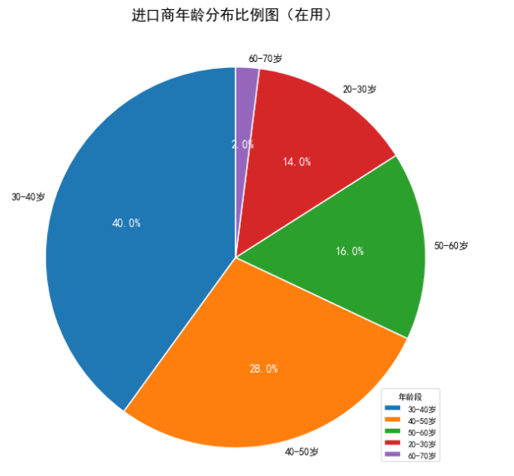
HUMPTY | 散货 | 正常已使用 | 赛因+RRSZ | 054 | 美国 | 女 | 1985.6.15
Aebo | 散货 | 正常已使用 | 赛因 | 054 | 美国 | 女 | 1994.12.25 | 法人可配合验证
Colax | 散货 | 正常已使用 | 赛因 | 856 | 中国 | 男 | 1981.11.30
Bcd | 预计散货 | bond购买中 | / | 856 | 中国 | 男 | 1992.3.13
RED | 预计散货 | 正常待使用 | 精准授权中 | 856 | 中国 | 男 | 2002.9.16 | 真实地址
NORTHLINE | 预计散货 | bond购买中 | / | 856 | 中国 | 男 | 1998.10.9 | 真实地址
SILVER | 预计散货 | bond待购买 | / | / | 中国 | 男 | 1985.6.1 | 真实地址
COOLADDI | 散货 | 正常（空运） | / | 856 | 中国 | 女 | 1983.11.7
WALGETT | 散货 | 正常（空运） | / | 856 | 中国 | 男 | 1972.6.18 | 精准说共用地址不给授权
MALENY | 散货 | 正常（空运） | / | 856 | 中国 | 男 | 1987.8.15
NEXSPHERE | 储备进口商 | 正常做储备 | / | 054 | 中国 | 女 | 1990.1.25 | 真实进口商

进口商 | 使用状态 | bond状态 | POA授权 | bond渠道 | 法人类型 | 法人性别 | 出生年月 | 备注
SUN | 不再使用 | 被验证停用 | / | 856 | 中国 | 女 | 2000.1.16
TONG | 不再使用 | 被验证停用 | / | 856 | 中国 | 女 | 1976.10.3
WEI | 不再使用 | 被验证停用 | / | 856 | 中国 | 男 | 2005.1.2
FEI | 不再使用 | 被验证停用 | / | 856 | 中国 | 女 | 1996.5.1
LUO | 不再使用 | 被验证停用 | / | 856 | 中国 | 男 | 1997.8.25
WANG | 不再使用 | 被验证停用 | / | 856 | 中国 | 男 | 1996.3.5
AHMEECTRONIC | 不再使用 | 被验证停用 | / | 036 | 美国 | 女 | 1987.9.29
BIBI | 不再使用 | 被验证停用 | / | 036 | 美国 | 女 | 1992.2.9
ZBETA | 不再使用 | 被验证停用 | / | 036 | 美国 | 女 | 1996.9.23
StarLink | 不再使用 | 被验证停用 | / | 036 | 中国 | 男 | 1978.6.6
REGENTIA | 不再使用 | 被验证停用 | / | 856 | 美国 | 女 | 1992.10.1
OREXA | 不再使用 | 被验证停用 | / | 856 | 中国 | 男 | 1998.7.1 | 授权后精准说地址有问题
RUBELLES | 不再使用 | 被验证停用 | / | 856 | 中国 | 男 | 1990.1.3
TIBIDAY | 不再使用 | 被验证停用 | / | 856 | 中国 | 女 | 1989.1.13
OceanReach | 不再使用 | 被验证停用 | / | 036 | 中国 | 女 | 2005.3.25
PNOE | 不再使用 | 被验证停用 | / | 036 | 美国 | 女 | 1990.10.3
PrestigeGlobal | 不再使用 | 被验证停用 | / | 036 | 中国 | 男 | 2004.10.1
Opulent | 不再使用 | 被验证停用 | / | 036 | 中国 | 男 | 1982.11.8 |  | 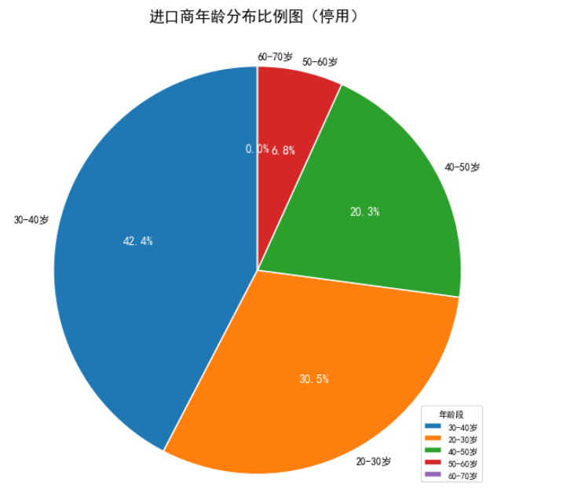
BrightWing | 不再使用 | 被验证停用 | / | 036 | 中国 | 男 | 2005.1.1
ANGELSEA | 不再使用 | 被验证停用 | / | 036 | 中国 | 女 | 1982.7.7
DECHTMAN | 不再使用 | 被验证停用 | / | 036 | 中国 | 男 | 1988.4.22
GEELONG | 不再使用 | 被验证停用 | / | 036 | 中国 | 男 | 1980.3.5
WERRIBEE | 不再使用 | 被验证停用 | / | 036 | 中国 | 男 | 1989.9.29
GOLDENFALL | 不再使用 | 被验证停用 | / | 036 | 中国 | 男 | 1987.6.7
GRIVOTON | 不再使用 | 被验证停用 | / | 036 | 中国 | 男 | 1974.8.21
LAXENBURG | 不再使用 | 被验证停用 | / | 036 | 中国 | 男 | 1989.9.6
BLEDLA | 不再使用 | 被验证停用 | / | 036 | 中国 | 男 | 1979.8.14
GIETHOO | 不再使用 | 被验证停用 | / | 036 | 中国 | 男 | 1973.3.26
HALLSTA | 不再使用 | 被验证停用 | / | 036 | 中国 | 男 | 1988.2.12
GALANTA | 不再使用 | 被验证停用 | / | 036 | 中国 | 男 | 1978.6.9
GODOLLO | 不再使用 | 被验证停用 | / | 036 | 中国 | 女 | 1992.7.23
KOSZEG | 不再使用 | 被验证停用 | / | 036 | 中国 | 男 | 1988.3.9
DARON | 不再使用 | 被验证停用 | / | 036 | 中国 | 女 | 1983.8.28
KAELEN | 不再使用 | 被验证停用 | / | 036 | 中国 | 女 | 1983.12.16
ALERON | 不再使用 | 被验证停用 | / | 036 | 中国 | 男 | 1967.8.14
BRIO | 不再使用 | 被验证停用 | / | 036 | 中国 | 男 | 1991.3.3
EIVISON | 不再使用 | 被验证停用 | / | 036 | 中国 | 男 | 2004.11.21
HALEN | 不再使用 | 被验证停用 | / | 036 | 中国 | 女 | 1976.12.4
ZHIHE | 不再使用 | 被验证停用 | / | 036 | 中国 | 男 | 1998.10.9
Zhaosheng | 王磊护照过期 | 被验证停用 | / | 036 | 中国 | 男 | 1991.11.16
Zhenju | 不再使用 | 停用被验证 | / | 036 | 中国 | 男 | 1990.2.6
CROWN | 不再使用 | 停用被验证 | / | 036 | 中国 | 女 | 1999.9.16
CHENGXUAN | 不再使用 | 停用被验证 | / | 036 | 中国 | 女 | 1985.7.8
WALKER | 不再使用 | 停用被验证 | / | 036 | 美国 | 男 | 1984.8.29
CHANTOW | 不再使用 | 停用 | / | 036 | 中国 | 男 | 1999.1.12
EANGANO | 不再使用 | 停用 | / | 036 | 美国 | 女 | 1992.1.14
GRANDEUR | 不再使用 | 停用 | / | 036 | 中国 | 女 | 1971.12.5
RISEPROMPT | 不再使用 | 停用 | / | 036 | 美国 | 男 | 1996.3.26
RLCT | 不再使用 | 停用 | / | 036 | 美国 | 男 | 1996.12.12
CHI | 不再使用 | 停用 | / | 036 | 中国 | 女 | 1989.4.6
PRIME | 不再使用 | 停用 | / | 036 | 中国 | 男 | /
ZHANMU | 第二股东刘海荣 | 停用 | / | 036 | 中国 | 男 | 1996.1.5
AOPEI | 第二股东刘海荣 | 停用 | / | 036 | 中国 | 男 | 1996.1.5
PINLAI | 第二股东刘海荣 | 停用 | / | 036 | 中国 | 男 | 1996.1.5
SHENGKONG | 第二股东刘海荣 | 停用 | / | 036 | 中国 | 男 | 1996.1.5
JIXU | 孟祥龙信息重复 | 暂时停用 | / | 036 | 中国 | 男 | 2002.9.16
JUEYE | 孟祥龙信息重复 | 暂时停用 | / | 036 | 中国 | 男 | 1998.10.9
XUNWU | 孟祥龙信息重复 | 暂时停用 | / | 036 | 中国 | 男 | 2002.9.16
XUNSHENG | 王德斌信息重复 | 暂时停用 | / | 036 | 中国 | 男 | 1997.6.24
SHUFAN | 散货暂时不用 | 暂时停用 | / | 036 | 中国 | 男 | 1997.9.14

